Screen Layout
Screen layout

Screen ID | SCR_DS_LOGIN | Screen Name | Màn hình Đăng nhập

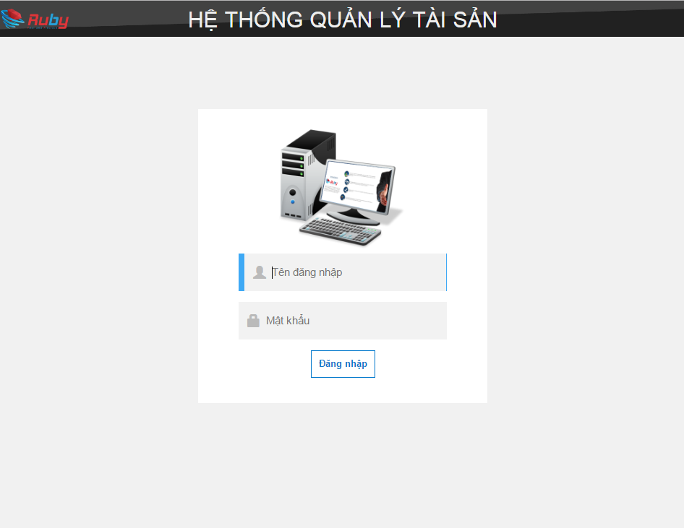

I01

I02

B01

